技能范围
技能范围ID | 技能范围名称 | 覆盖格数 | 图形（默认朝上）
1 | 身周-大幅扩散 | 13 | 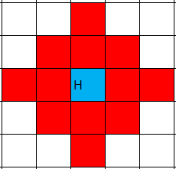
2 | 近战-绽开 |  | 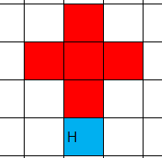
3 | 近战-爆炸 |  | 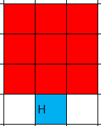
4 | 近战-突刺 |  | 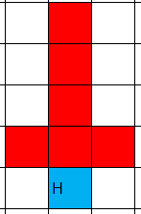
5 | 近战-横扫 |  | 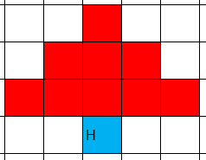
6 | 身周-延展 |  | 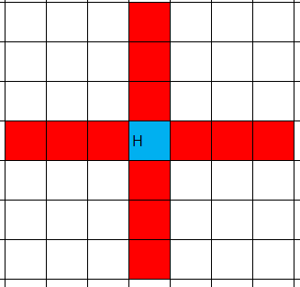
7 | 身周-扩散 |  | 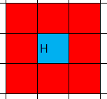
8 | 远程-狙击 |  | 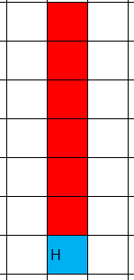
9 | 中距离-绽开 |  | 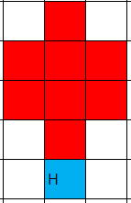
10 | 远程-条型打击 |  | 